★확인요망★
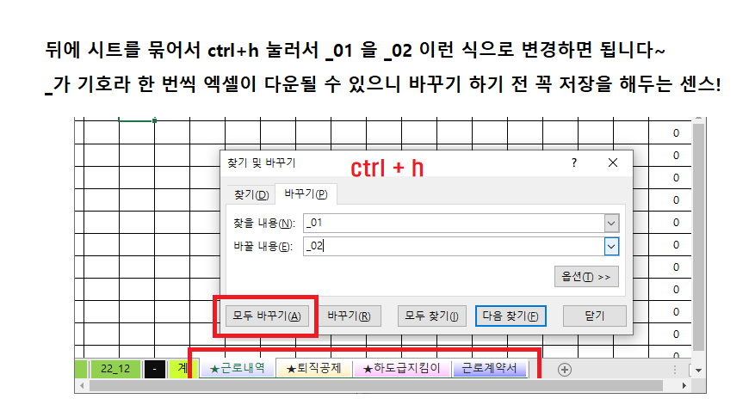
 | - 고용보험(65세이상, 보수월액X0.9%(요율))
 | - 연금보험(60세이하, 8일이상, 보수월액X4.5%(요율), 상한액 5,530,000원 이상 시 248,850원 적용 )
2025.01.01 | - 연금보험(60세이하, 8일이상, 보수월액X4.5%(요율), 상한액 6,170,000원 이상 시 277,650원 적용 )
 | 신규채용자 한해서 1일자로 근무한 근로자는 해당. 1일 이후 근무자는 비해당.
 | - 건강보험(8일이상, 보수월액X3.545%(요율))
 | - 장기요양보험(요율 12.95%)
 | - 2000년생 확인 및 신규채용자 후 체크요망.
 | - 갑근세 단가 15만원이상

